opis zadania
RAPORT KOŃCOWY

Pracując w grupach 3-5 osobowych chcecie przygotować raport rekomendujący kupno domu w wybranej przez Was dzielnic
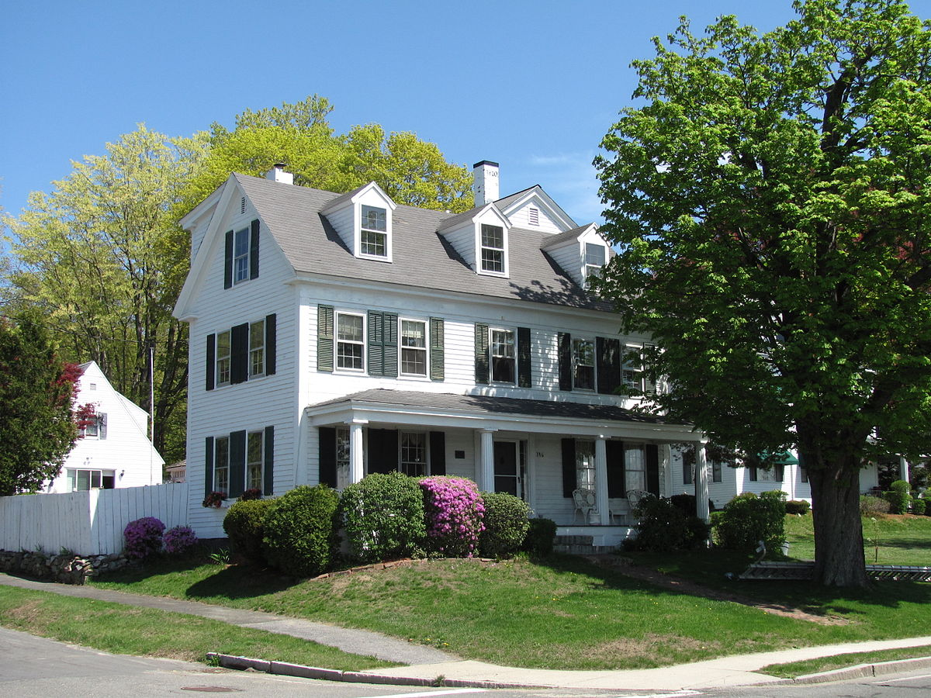
W pliku house znajdują się historyczne dane odnośnie sprzedaży domów
Opis zmiennych znajduję się w pliku tekstowym data_description.txt

Przygotujcie jednostronicowy raport w postaci jednego arkusza Excela lub jednego sklajdu PPT. Następnie będziecie mieli 3 minuty na zaprezentowanie i przekonanie pozostałych grup dlaczego Waszym zdaniem warto szukać domu w danej dzielnicy. Kryterium wyboru zależy całkowicie od Was, ale musi być jasno zdefiniowane dla wszystkich.

